关系图
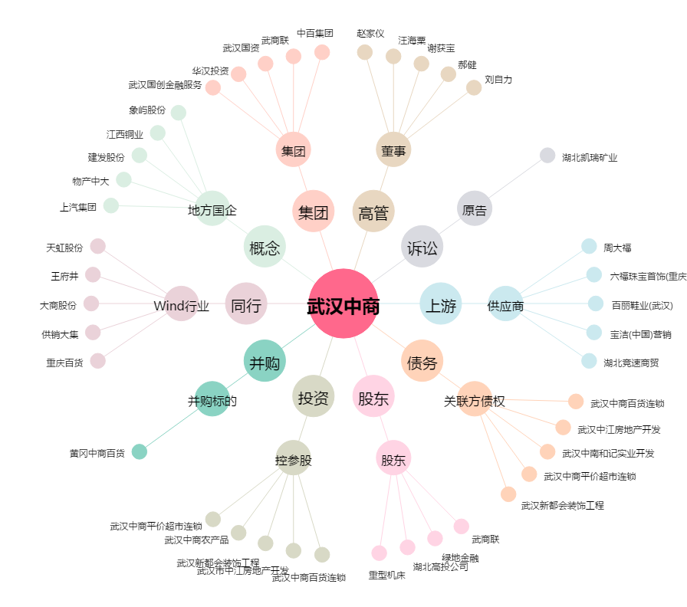
武汉中商[000785.SZ] - 关系概览图

